les jeunes
message du 5/11/2020 -Vincent
Je reviens vers vous concernant le Quiz #7 et plus particulièrement la question 7.19 : Pour les enfants de moins de 6 ans quel le nombre d’animateurs minimum obligatoire ? Selon la vidéo de la FOAD, nous sommes dans le cadre d’un séjour de vacances supérieur à 3 nuits (cf. imprim écran ci-dessous).
Selon la vidéo de la FOAD, nous sommes dans le cadre d’un séjour de vacances supérieur à 3 nuits (cf. imprim écran ci-dessous).
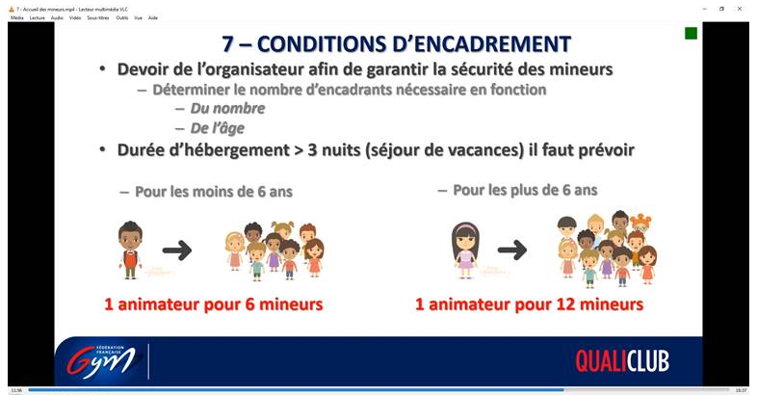

Or, selon la réglementation en vigueur, le taux d’encadrement minimum dans un accueil collectif de mineurs est : (*)
1 animateur pour 12 mineurs de 6 ans et plus
1 animateur pour 8 mineurs de moins de 6 ans
Toujours est-il que pour l’organisation d’un séjour de vacances, le club devra se mettre en lien avec DDCSPP de son département (notamment pour la déclaration de séjour).
Suite à la réunion des référents Régionaux QualiClub de mercredi 4/11 et après avoir posé la question du taux d’encadrement dans les associations il m’a été précisé qu’il n’y avait pas de taux d’encadrement spécifique par tranche d’âge.
La commission Baby Gym avait préconisé un taux d’encadrement de 1 pour 6 (donc pour les enfants de moins de 6 ans) d’où l’amalgame qui a pu être fait lors de la vidéo de la FOAD. Cela sera corrigé par la suite.
Le service juridique de la fédération a invalidé ce taux de 1 pour 6 et précisé ce qui suit :
Pour les 15/36 mois à 1 encadrant par groupe puisque les référents affectifs sont présents.
Pour les autres tranches d’âges Baby Gym à 1 encadrant pour 12 enfants + des aides animateurs.
L’encadrant devra être titulaire de l’Animateur Baby Gym. Concernant les aides animateurs, la certification Baby n’est pas obligatoire.
Juridiquement, un club sera donc "dans les clous" si cela est respecté.
En tant qu’accompagnateur QualiClub, nous devons aider les clubs à se structurer, se conformer à la réglementation en vigueur et les conseiller pour tendre vers un encadrement de qualité.
Dans l’idée de « qui peut le plus, peut le moins », je propose d’inciter les clubs à tendre vers un taux d’encadrement de 1 pour 6 lors des séances Baby Gym.
Pour les Baby 3-4-5 ans :
1 à 6 enfants à 1 Animateur Baby Gym
7 à 12 enfants à 1 Animateur Baby Gym + 1 aide animateur (minimum) … [Quid du Baby qui a envie de faire pipi et qui est accompagné par l’aide animateur … lors de la séance, même pendant 5 minutes le taux d’encadrement descend à 1/11… pas top, non ?]
+ de 13 enfants à 1 Animateur Baby Gym + 2 aides animateur (minimum) …
Il faudra donc faire preuve de bienveillance et de souplesse tout au long de l’accompagnement, définir un positionnement commun avec des incontournables et des minimas dans notre démarche.

* Sources :
http://www.jurisanimation.fr/?p=277#:~:text=Le%20taux%20d%27encadrement%20minimum%20varie%20selon%20l%27%C3%A2ge%20des,un%20animateur%20pour%208%20enfants.
https://acm-cvl.fr/encadrement/normes-dencadrement/
https://www.legifrance.gouv.fr/codes/id/LEGIARTI000006905565/2006-09-01/#LEGIARTI000006905564

